Hoja3
borrar ctr+M
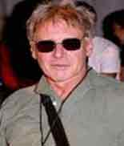
borrar todo
 | 1 |  |  |  | 0 |  |  |  | 0 | 0 | 0 | 0 | 0 | 0 | 0 | 0 | 0
 | 39 | CANTANTE |  |  |  |  |  |  |  | aciertos |  | 0%
puedes escoger letras
OPCIONES
habilitar contenido
VISTA
`pantalla completa
 |  |  |  |  |  |  |  | 
 |  | 0 |  |  |  | 0 |  |  | 0 |  |  |  |  |  | 0


 | 1 |  |  | 2 |  |  |  | 3 |  |  | 4
 | 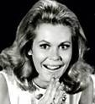 |  | 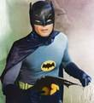
 |  | 0 |  |  |  | 0 |  |  | 0 |  |  |  |  |  | 0
 | 5 |  |  | 6 |  |  |  | 7 |  |  | 8
 |  |  |  |  |  |  |  |  |  |  | 
 |  | 0 |  |  |  | 0 |  |  | 0 |  |  |  |  |  | 0

 | 9 |  |  | 10 |  |  |  | 11 |  |  | 12
 | 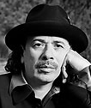 |  |  |  |  |  |  | 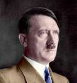 |  |  | 
 |  | 0 |  |  |  | 0 |  |  | 0 |  |  |  |  |  | 0
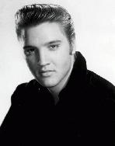
 | 13 |  |  | 14 |  |  |  | 15 |  |  | 16
 | 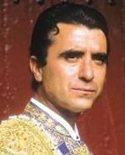 |  |  |  |  |  |  | 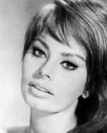 |  |  | 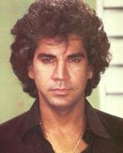
 |  | 0 |  |  |  | 0 |  |  | 0 |  |  |  |  |  | 0
 | 17 |  |  | 18 |  |  |  | 19 |  |  | 20
 | 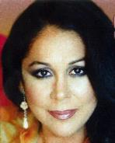 |  |  | 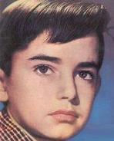 |  |  |  | 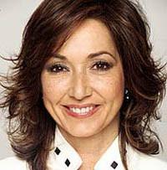 |  | 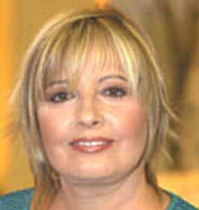
 |  | 0 |  |  |  | 0 |  |  | 0 |  |  |  |  |  | 0
 | 21 |  |  | 22 |  |  |  | 23 |  |  | 24
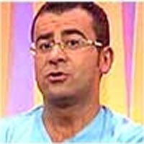 |  |  |  |  |  |  |  |  |  |  | 
 |  | 0 |  |  |  | 0 |  |  | 0 |  |  |  |  |  | 0
 | 25 |  |  | 26 |  |  |  | 27 |  |  | 28
 | 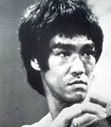 |  |  | 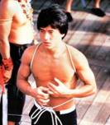 |  |  |  |  |  |  | 
 |  | 0 |  |  |  | 0 |  |  | 0 |  |  |  |  |  | 0

 | 29 |  |  | 30 |  |  |  | 31 |  |  | 32
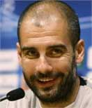 |  |  |  |  |  |  |  | 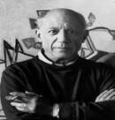 |  |  | 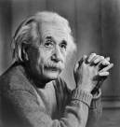
 |  | 0 |  |  |  | 0 |  |  | 0 |  |  |  |  |  | 0
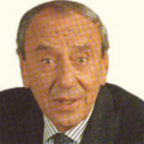
 | 33 |  |  | 34 |  |  |  | 35 |  |  | 36
 | 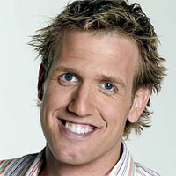 |  |  |  |  |  | 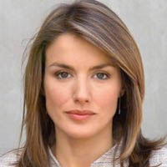 |  |  |  | 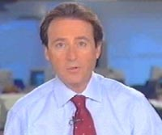
 |  | 0 |  |  |  | 0 |  |  | 0 |  |  |  |  |  | 0
 | 37 |  |  | 38 |  |  |  | 39 |  |  | 40
 |  |  | 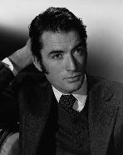 |  |  |  | 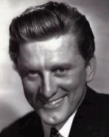 |  |  |  | 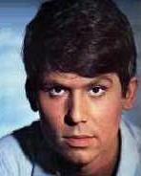
 |  | 0 |  |  |  | 0 |  |  | 0 |  |  |  |  |  | 0
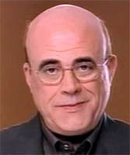
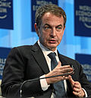
 | 41 |  |  | 42 |  |  |  | 43 |  |  | 44
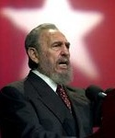 |  |  |  |  |  |  |  |  |  |  | 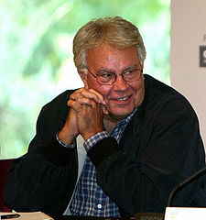
 |  | 0 |  |  |  | 0 |  |  | 0 |  |  |  |  |  | 0
 | 45 |  |  | 46 |  |  |  | 47 |  |  | 48
 | 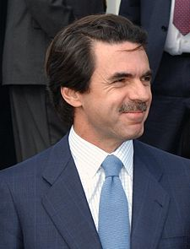 |  |  | 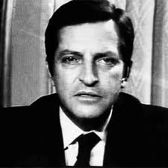 |  |  | 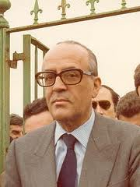 |  |  |  | 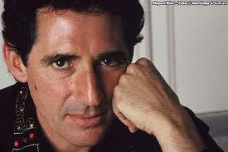
 |  | 0 |  |  |  | 0 |  |  | 0 |  |  |  |  |  | 0
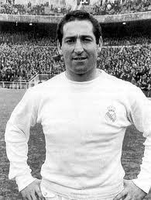
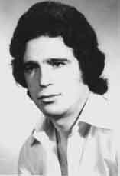
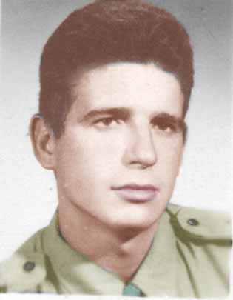
 | 49 |  |  | 50 |  |  | 51 |  |  |  | 52
 | 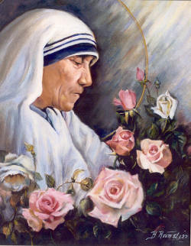
 |  | 0 |  |  |  | 0
 | 53 |  |  | 54 |  |  |  | 55 |  |  | 56
julio del 2011
por joannostro
©

